界面&功能
界面相关 |  |  |  |  | 功能规则

 | 说明
 | 1.规范通用类界面使用与弹出途径
 | 2.限定复用界面格式与尺寸

 | 奖励获得弹窗（通用）


 |  |  | 弹出途径：
 |  |  | 1. 获得非掉落物、任务等通过点击领取按钮取得的奖励时弹出
 |  |  | ▶ | 福利签到功能获得签到奖励，在线奖励时
 |  |  | ▶ | 合成获得奖励时（合成特效的层级高于奖励弹窗）
 |  |  | ▶ | 每日目标领取活跃度宝箱时
 |  |  | ▶ | 商店购买时
 |  |  | ▶ | 邮件领取时（单个邮件，一键领取则不需要弹出）
3
 |  |  | ▶
 |  |  | 2.弹出时需列出此次获得的所有奖励。
 |  |  | 3.显示区域可左右滑动。
 |  |  | 4.点击空白区域即可关闭弹窗。
 |  |  | 5.3秒未操作则弹窗自动关闭。

 | 通用弹窗1级（通用） |  | 使用途径
 |  |  | 1.点击功能按钮弹出的主要弹窗（如：角色、锻造、技能等系统和玩法功能的一级界面）
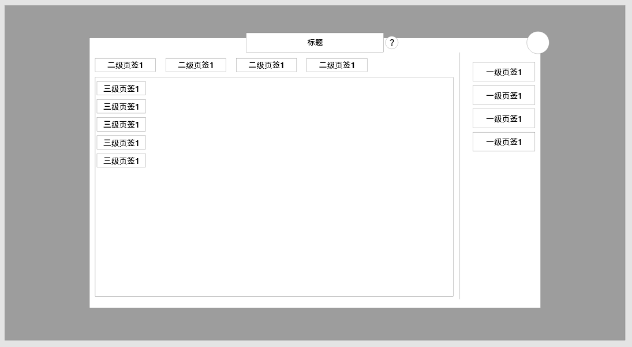
 |  |  | 区域说明：
 |  |  | 1.标题与说明按钮
 |  |  | ▶ | 标题固定与界面顶部，且说明按钮附加与标题右侧
 |  |  | ▶ | 点击说明按钮弹出说明弹窗（详情见下方通用3级弹窗）
 |  |  | 2.关闭按钮
 |  |  | ▶ | 点击后将关闭该界面
 |  |  | 3.一级按钮区域
 |  |  | ▶ | 以图示方式显示与界面右侧（按钮具体形状和用作调整），用于切换功能下方多个子功能的情况
 |  |  | ▶ | 每个页签被选中时需要高亮，同时只能选中一个页签
 |  |  | ▶ | 所有功能界面均需要一级页签区，此部分不能省略
 |  |  | 4.二级界面区域
 |  |  | ▶ | 用于同功能下该功能需要细分的子功能区域
 |  |  |  |  | 如：商店的子商店，合成的具体合成项目等
 |  |  | ▶ | 根据具体功能需求，该部分可能没有
 |  |  | 5.三级界面区域
 |  |  | ▶ | 该部分使用率极低，可根据具体功能需求变化
 |  |  | 6.具体内容区
 |  |  | ▶ | 根据功能需求由对应功能具体出具示意，根据需求不同区域的样式可能不同

1
 | 胜利失败弹窗
 |  | 1 | 获得界面

 | 失败界面

1

 |  | 1 | 失败界面
 |  |  | ▶ | 需求文字两侧加修饰。

 | 系统说明

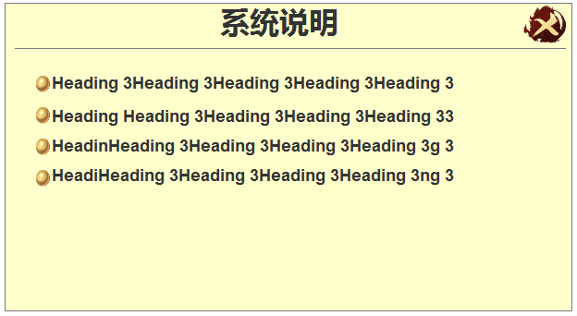
 |  | 1 | 系统说明框体

1

